Расчет деталей EB23
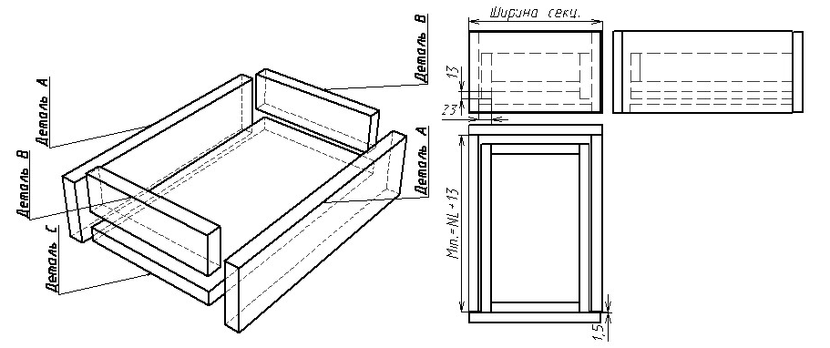
Расчёт деталей ящика для направляющих Quadro EB 23 надвижной монтаж (с фиксаторами)
Ширина секции, мм (Габаритная. Ввести свое значение) | 700
Толщина бокин секции, мм (ввести свое значение) | 18
Внутренняя ширина секции⃰, мм | 664
Внутренняя глубина секции, мм (ввести свое значение) | 612
NL (длина направляющей) | 550

Расчёт деталей (для толщины 16, 18, 19 мм)
Деталь А (2 шт.)
Высота (ввести свое значение) с учетом кромки, мм | 200
Глубина с учетом кромки, мм | 550
Толщина детали А (выбрать значение из списка), мм | 18

Деталь B (2 шт.)
Высота с учетом кромки, мм | 169
Ширина, мм | 618
Толщина детали B (выбрать значение из списка), мм | 18

Деталь C (1 шт.)
Глубина с учетом кромки, мм | 550
Ширина, мм | 618
Толщина детали С (выбрать значение из списка), мм | 18

Размер собранного ящика
Высота ящика, мм | 200
Ширина яшика, мм | 654
Глубина ящика, мм | 550
Масса ящика(5 деталей: 2XА,2XB,C) без учёта фасада в кг для справок (Расчет для ДСП 671 кг/м3. требуется контрольное взвешивание) | 9.29

